思路1
1 | 2 | 3 |  | 4 | 5 | 6 | 7 | 8 | 9 | 10 | 11 | 12
 |  | SPin items | 数量 | Weight
Pool内有具体策略，尤其是Pool1 | 价值💎 |  |  | 1 | 2 | 3 | 4 | 5 | 6 | 7 | 8 | 期望下来，第x次随机到此物品🈚️
Pool_1 | 310 | Legen chip | 10万能/8特定 | 0 | 20 | 50 | 80 | 110 | 140 | 170 | 200 | 7.0489493677
Pool_2 | 6 | 金币1 | 100 | 400 | 500 | 600 | 700 | 800 | 900 | 1000 | 1100 | 3.4062586253
Pool_3 | 30 | 钻石 | 30💎 | 100 | 150 | 200 | 250 | 300 | 350 | 400 | 450 | 5.3868643289
Pool_4 | 50 | 特殊球1 - 铁/其他特殊球/弹 | 1个 | 200 | 250 | 300 | 350 | 400 | 450 | 500 | 550 | 4.6508171569
Pool_5 | 60 | 紫卡 | 1张 | 200 | 250 | 300 | 350 | 400 | 450 | 500 | 550 | 4.6508171569
Pool_6 | 18 | 金币2 | 300 | 500 | 600 | 700 | 800 | 900 | 1000 | 1100 | 1200 | 3.1027381037
Pool_7 | 50 | 特殊球2 - 弹/暴风/铁 | 1个 | 200 | 250 | 300 | 350 | 400 | 450 | 500 | 550 | 4.6508171569
Pool_8 | 30 | 金币 | 500 | 500 | 600 | 700 | 800 | 900 | 1000 | 1100 | 1200 | 3.1027381037
总价值 | 554

60💎 -- 1000💰
1金币 = x钻石
0.06 |  |  |  | 消耗金币数 |  |  |  |  |  |  |  | 参考分stage大中小R金币获取&消耗曲线
7折后 |  | Stage\ 次数 |  | 1 | 2 | 3 | 4 | 5 | 6 | 7 | 8
0.046153846154 |  | 金币 |  | 0 | 200 | 400 | 600 | 600 | 1000 | 1500 | 2000
 |  | 钻石（折扣） |  | 0 | 9.2307692308 | 18.461538462 | 27.692307692 | 27.692307692 | 46.153846154 | 69.230769231 | 92.307692308
 |  | 累积钻石 （折扣） |  | 0 | 9.2307692308 | 27.692307692 | 55.384615385 | 83.076923077 | 129.23076923 | 198.46153846 | 290.76923077
 |  |  |  |  |  |  |  |  | 最后4次金币 | 235.38461538
 |  | 钻石（非折扣） |  | 0 | 12 | 24 | 36 | 36 | 60 | 90 | 120 |  | 价值比例（总）
 |  | 钻石（非折扣） |  | 0 | 12 | 36 | 72 | 108 | 168 | 258 | 378 |  | 1.4656084656

金币数量变化

万能碎片单价 | 31
普通碎片单价 | 16 |  |  |  | 金币的数量变化·

决策： 高活跃，小付费，少奖励 |  | 免费&小R用户
高活跃，中付费，高奖励 |  | -》 中& 大R用户
 |  | 看数据决定选择哪一种模型
计算一下假设不同付费层次中有 |  | 1.大中小r的分布 & 活跃分布
x人会玩这个系统 |  | 2.价值曲线绘制出来
 |  | 3.luckyreward下大中小R的购买金币分布
 |  | 如果大R很多，那么是不是就可以支撑大R模型了？
 |  |  |  |  | 玩家活跃 - 参考任务&旗杆宝箱 与 玩家活跃的查询 - 改SQL 多查几个维度
 |  |  |  |  | Stage几开？ 看分stage的活跃数据

 |  | 抽x次的价值曲线
数据： |  | 第1&2次 赚
玩家次数的漏斗曲线 |  | 之后 - 一直亏 - 直到转到最大奖励？？？
台球玩家金币每天消耗与获取的GAP
台球上线之前玩家的活跃与上线之后玩家的活跃
台球不同层级玩家所转次数的分布 |  | 抽一次需要局数 |  | 3

 |  | stage\ 次数 - stage获得金币数 |  | 1 | 2 | 3 | 4 | 5 | 6 | 7 | 8
 | 7 | 1 |  | 10.5 | 21 | 31.5 | 42 | 52.5 | 63 | 73.5 | 84
 | 9 | 2 |  | 13.5 | 27 | 40.5 | 54 | 67.5 | 81 | 94.5 | 108
 | 11 | 3 |  | 16.5 | 33 | 49.5 | 66 | 82.5 | 99 | 115.5 | 132
 | 13 | 4 |  | 19.5 | 39 | 58.5 | 78 | 97.5 | 117 | 136.5 | 156
 | 14 | 5 |  | 21 | 42 | 63 | 84 | 105 | 126 | 147 | 168
 | 16 | 6 |  | 24 | 48 | 72 | 96 | 120 | 144 | 168 | 192
 | 18 | 7 |  | 27 | 54 | 81 | 108 | 135 | 162 | 189 | 216
 | 20 | 8 |  | 30 | 60 | 90 | 120 | 150 | 180 | 210 | 240
 | 25 | 9 |  | 37.5 | 75 | 112.5 | 150 | 187.5 | 225 | 262.5 | 300
 | 30 | 10 |  | 45 | 90 | 135 | 180 | 225 | 270 | 315 | 360
 | 35 | 11 |  | 52.5 | 105 | 157.5 | 210 | 262.5 | 315 | 367.5 | 420
 | 40 | 12 |  | 60 | 120 | 180 | 240 | 300 | 360 | 420 | 480
 | 45 | 13 |  | 67.5 | 135 | 202.5 | 270 | 337.5 | 405 | 472.5 | 540
 | 50 | 14 |  | 75 | 150 | 225 | 300 | 375 | 450 | 525 | 600
 | 55 | 15 |  | 82.5 | 165 | 247.5 | 330 | 412.5 | 495 | 577.5 | 660
 | 60 | 16 |  | 90 | 180 | 270 | 360 | 450 | 540 | 630 | 720
 | 65 | 17 |  | 97.5 | 195 | 292.5 | 390 | 487.5 | 585 | 682.5 | 780
 | 70 | 18 |  | 105 | 210 | 315 | 420 | 525 | 630 | 735 | 840
 | 75 | 19 |  | 112.5 | 225 | 337.5 | 450 | 562.5 | 675 | 787.5 | 900

 | 数据 -> 定洞数 -> 定金币数范围 -> 搓权重 -> 形成合适的性价比曲线

 |  | 1.stage

 |  | 分 奖励，宝箱奖励，金币消耗，钻石刷新
 |  | -
 |  | 权重变化
 |  | 平均按照7折计算即可

 |  | 2. 位置
 |  | 池子
 |  | 1.物品（id,颜色)
 |  | 2.最小值，最大值
 |  | 3.权重

 |  |  |  |  | 价格抬高

1-2-3-4较为舒适
且金币反哺

数据 & 模型

思路1数据
打x洞转一次
任务相关全部玩家
 | 每日平均游戏数
免费 | 12.2
付费 | 15.7

对任务感兴趣玩家
 | 每日平均游戏数
免费 | 15.76
付费 | 18.14

常规数据 - 大中R玩家打游戏分stage日活 |  |  |  | https://datastudio.google.com/reporting/12b2d4d7-e489-45f4-801e-4a40c3fe3ccf

 |  | into Hole >=20 比例 |  | 分stage看IntoHole均值
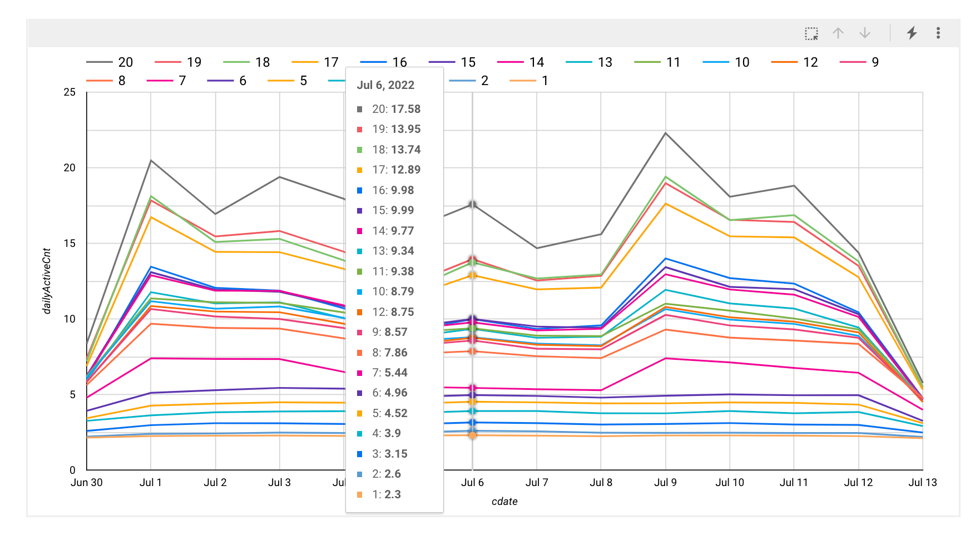

1，每4洞转一次，碎片期望次数 = 7
2 ， 每3洞转一次，碎片期望次数 = 8

碎片期望次数 | 7 |  |  | 碎片期望次数 | 8
扣除免费次数后 | 6 |  |  | 扣除免费次数后 | 7

x次进洞抽取一次 | 2 | 3 | 4 | x次进洞抽取一次 | 2 | 3 | 4
抽到碎片期望洞数 | 12 | 18 | 24 | 抽到碎片期望洞数 | 14 | 21 | 28

stage 几 开启活动？

S6 |  |  |  |  |  |  |  |  |  | 传奇杆平均等级分stage看

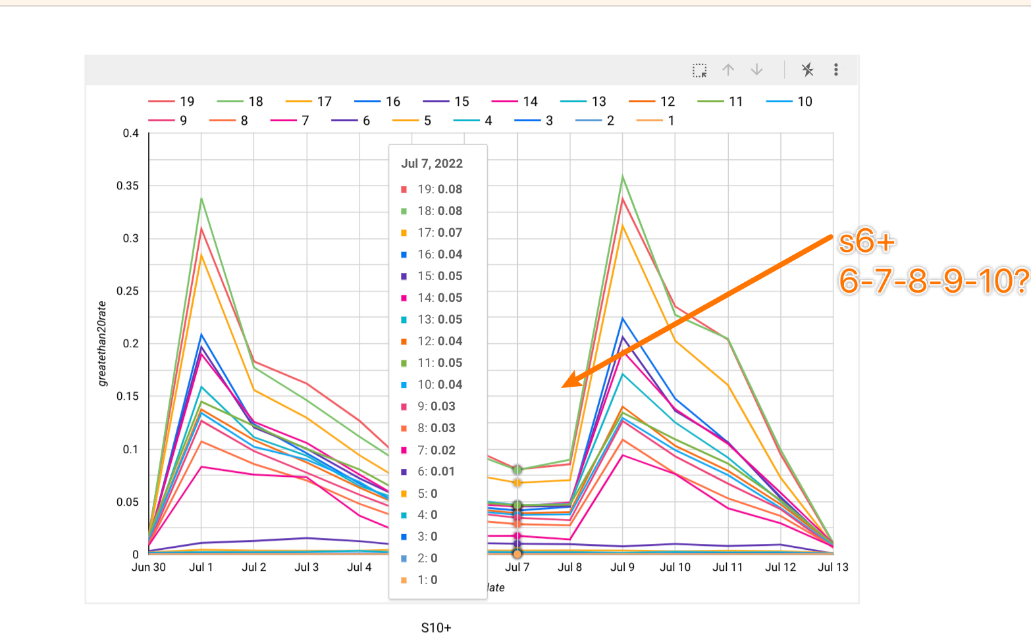
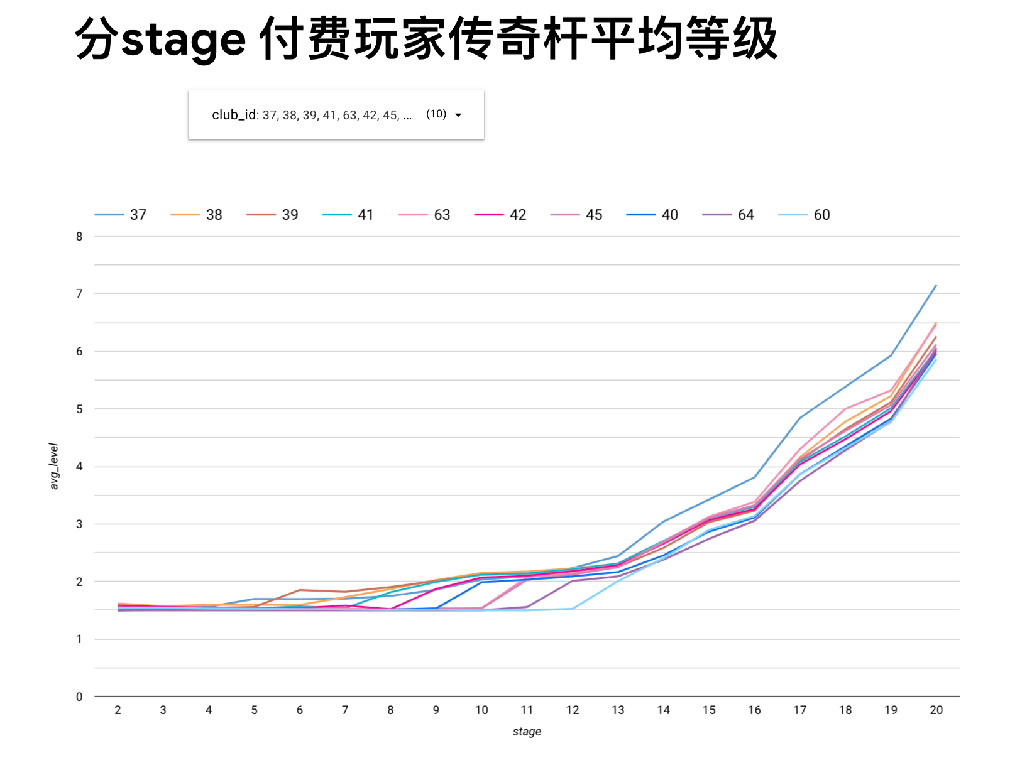

动机路径
 | 第一次免费 |  | 第二次赚 | 第三次很赚 |  | 转第四次 |  | 转第5次 | 转第6次 |  | 转第7次 | 转第8次
 |  |  |  | |
 |  |  |  | | | 旗杆宝箱
 |  |  |  | |
 |  |  |  | 给予一个宝箱奖励

 | 0洞 |  | 3洞 | 6洞 |  | 再打2洞 |  | 为了大奖 | 为了大奖 |  | 为了大奖 | 为了大奖

 |  |  |  |  |  |  |  | 钻石💎

数据需要查得再细一点

如何查？

不同stage玩家在不同活跃程度下每天的金币获取量与消耗量

当把金币换算为luckyreward折扣下需要消耗的钻石后，玩家整体上是赚的
观察数据🔎可以假设， 每天玩家获得金币300+
在此基础上，有更多的金币需求，则玩家通过luckyreward折扣购买金币的方式做日常补充

以此为基础先进行相应的定价操作

所有的不同活跃级别的付费玩家每天的金币（获取 - 消耗 ）是多少？

原来他们每天获得 & 消耗 多少金币？
你现在要求他们再额外消耗多少金币？
这个gap不能太大

s9s10
1 | 2 | 3 | 4 | 5 | 6 | 7 | 8 | 9 | 10 | 11 | 12 | 13 | 14 | 15 | 16 | 17 | 18 | 19 | 20
 |  | SPin items | 数量
Pool内有具体策略，尤其是Pool1 | 价值💎 |  |  | 1 | 2 | 3 | 4 | 5 | 6 | 7 | 8 | 设计期望次数 | 期望下来，第x次随机到此物品🈚️
Pool_1 | 1860 | Legen chip | 60 | 0 | 0 | 0 | 2 | 5 | 10 | 15 | 20 | 8 | 7.6262456073
Pool_2 | 22.5 | 金币*350 | 375 | 1000 | 1200 | 1400 | 1600 | 1800 | 2000 | 2200 | 2400 | 1~2 | 2.3516297812
Pool_3 | 30 | 钻石 | 37.5 | 600 | 800 | 1000 | 1200 | 1400 | 1600 | 1800 | 2000 | 3~4 | 2.8725199101
Pool_4 | 100 | 特殊球1 - 铁/其他特殊球/弹 | 2 | 400 | 600 | 800 | 1000 | 1200 | 1400 | 1600 | 1800 | 2~4 | 3.231379708
Pool_5 | 120 | 紫卡 | 2 | 50 | 60 | 70 | 80 | 90 | 100 | 110 | 120 | 6 | 5.8296883159
Pool_6 | 180 | 钻石 | 150 | 0 | 0 | 10 | 20 | 25 | 30 | 35 | 40 | 7 | 6.9769298402
Pool_7 | 100 | 特殊球2 - 弹/暴风/铁 | 2 | 150 | 200 | 250 | 300 | 350 | 400 | 450 | 500 | 5 | 4.5265337898
Pool_8 | 180 | 随机紫卡*3/随机橙卡*60 | 180 | 800 | 1000 | 1200 | 1400 | 1600 | 1800 | 2000 | 2200 | 1~3 | 2.5850730475
总价值 | 2592.5
 |  |  |  |  | 大R
60💎 -- 1000💰 |  |  |  |  | 中R
1金币 = x钻石 |  |  |  |  | 免费玩家 & 小R
0.06 |  |  |  | 消耗金币数 |  |  |  |  |  |  |  |  | 参考分stage大中小R金币获取&消耗曲线
7折后 |  |  | Stage\ 次数 | 1 | 2 | 3 | 4 | 5 | 6 | 7 | 8
0.046153846154 |  |  | 金币 | 0 | 600 | 1200 | 2000 | 3000 | 4500 | 7500 | 12000 |  |  | 累计消耗金币
 |  |  | 累计金币消耗 | 0 | 600 | 1800 | 3800 | 6800 | 11300 | 18800 | 30800 |  |  | 30800
 |  |  | 钻石（折扣） | 0 | 27.692307692 | 55.384615385 | 92.307692308 | 138.46153846 | 207.69230769 | 346.15384615 | 553.84615385
 |  |  | 累积钻石 （折扣） | 0 | 27.692307692 | 83.076923077 | 175.38461538 | 313.84615385 | 521.53846154 | 867.69230769 | 1421.5384615
 |  |  |  |  |  |  |  |  | 最后4次金币 | 1246.1538462 |  |  |  | 价值比例
 |  |  | 单次钻石（非折扣） | 0 | 36 | 72 | 120 | 180 | 270 | 450 | 720 |  |  | 1.4028679654
 |  |  | 总消耗钻石（非折扣） | 0 | 36 | 108 | 228 | 408 | 678 | 1128 | 1848
 |  |  | 单次期望价值曲线 | 36.7536 | 40.2048 | 44.065 | 50.4178 | 80.0984 | 145.0014 | 380.429 | 869.03
 |  |  | 总期望价值曲线 | 36.7536 | 76.9584 | 121.0234 | 171.4412 | 251.5396 | 396.541 | 776.97 | 1646
 |  |  |  | 0 | 750 | 1500 | 2250 | 3000 | 4500 | 7500 | 12000
 |  |  |  | 0 | 600 | 1200 | 2000 | 3000 | 4500 | 7500 | 12000
万能碎片单价 | 31
普通碎片单价 | 16

 |  |  | 单次价值比例 |  | 1.1168 | 0.61201388889 | 0.42014833333 | 0.44499111111 | 0.53704222222 | 0.84539777778 | 1.2069861111
 |  |  | 总价值比例 |  | 2.1377333333 | 1.120587037 | 0.75193508772 | 0.61651862745 | 0.58486873156 | 0.68880319149 | 0.89069264069

单次价值比例曲线
 | 1.6646
 | 0.87085833333
 | 0.61881111111
 | 0.578325
 | 0.84171111111
 | 1.33076
 | 1.831096875
总价值比例曲线
 | 3.2664666667
 | 1.6693944444
 | 1.1441027778
 | 0.91779166667
 | 0.88926145833
 | 1.0590685897
 | 1.3531746032

s11s12
1 | 2 | 3 | 4 | 5 | 6 | 7 | 8 | 9 | 10 | 11 | 12 | 13 | 14 | 15 | 16 | 17 | 18 | 19 | 20
 |  | SPin items | 数量
Pool内有具体策略，尤其是Pool1 | 价值💎 |  |  | 1 | 2 | 3 | 4 | 5 | 6 | 7 | 8 | 设计期望次数 | 期望下来，第x次随机到此物品🈚️
Pool_1 | 2480 | Legen chip | 80 | 0 | 0 | 0 | 2 | 5 | 10 | 15 | 20 | 8 | 7.6262456073
Pool_2 | 30 | 金币*500 | 500 | 1000 | 1200 | 1400 | 1600 | 1800 | 2000 | 2200 | 2400 | 1~2 | 2.3516297812
Pool_3 | 40 | 钻石 | 50 | 600 | 800 | 1000 | 1200 | 1400 | 1600 | 1800 | 2000 | 3~4 | 2.8725199101
Pool_4 | 150 | 特殊球1 - 铁/其他特殊球/弹 | 3 | 400 | 600 | 800 | 1000 | 1200 | 1400 | 1600 | 1800 | 2~4 | 3.231379708
Pool_5 | 180 | 紫卡 | 3 | 50 | 60 | 70 | 80 | 90 | 100 | 110 | 120 | 6 | 5.8296883159
Pool_6 | 200 | 钻石 | 200 | 0 | 0 | 10 | 20 | 25 | 30 | 35 | 40 | 7 | 6.9769298402
Pool_7 | 100 | 特殊球2 - 弹/暴风/铁 | 2 | 150 | 200 | 250 | 300 | 350 | 400 | 450 | 500 | 5 | 4.5265337898
Pool_8 | 180 | 随机紫卡*3/随机橙卡*60 | 180 | 800 | 1000 | 1200 | 1400 | 1600 | 1800 | 2000 | 2200 | 1~3 | 2.5850730475
总价值 | 3360
 |  |  |  |  | 大R
60💎 -- 1000💰 |  |  |  |  | 中R
1金币 = x钻石 |  |  |  |  | 免费玩家 & 小R
0.06 |  |  |  | 消耗金币数 |  |  |  |  |  |  |  |  | 参考分stage大中小R金币获取&消耗曲线
7折后 |  |  | Stage\ 次数 | 1 | 2 | 3 | 4 | 5 | 6 | 7 | 8
0.046153846154 |  |  | 金币 | 0 | 1000 | 2000 | 3000 | 4000 | 6000 | 10000 | 16000 |  |  | 累计消耗金币
 |  |  | 累计金币消耗 | 0 | 1000 | 3000 | 6000 | 10000 | 16000 | 26000 | 42000 |  |  | 42000
 |  |  | 钻石（折扣） | 0 | 46.153846154 | 92.307692308 | 138.46153846 | 184.61538462 | 276.92307692 | 461.53846154 | 738.46153846
 |  |  | 累积钻石 （折扣） | 0 | 46.153846154 | 138.46153846 | 276.92307692 | 461.53846154 | 738.46153846 | 1200 | 1938.4615385
 |  |  |  |  |  |  |  |  | 最后4次金币 | 1661.5384615 |  |  |  | 价值比例
 |  |  | 单次钻石（非折扣） | 0 | 60 | 120 | 180 | 240 | 360 | 600 | 960 |  |  | 1.3333333333
 |  |  | 总消耗钻石（非折扣） | 0 | 60 | 180 | 360 | 600 | 960 | 1560 | 2520
 |  |  | 单次期望价值曲线 | 96.112 | 99.876 | 104.503 | 111.386 | 138.798 | 303.016 | 798.456 | 1757.853
 |  |  | 总期望价值曲线 | 96.112 | 195.988 | 300.491 | 411.877 | 550.675 | 853.691 | 1652.147 | 3410
 |  |  |  | 0 | 1000 | 2000 | 3000 | 4000 | 6000 | 10000 | 16000
 |  |  |  | 0 | 1000 | 2000 | 3000 | 4000 | 6000 | 10000 | 16000
万能碎片单价 | 31
普通碎片单价 | 16

 |  |  | 单次价值比例 |  | 1.6646 | 0.87085833333 | 0.61881111111 | 0.578325 | 0.84171111111 | 1.33076 | 1.831096875
 |  |  | 总价值比例 |  | 3.2664666667 | 1.6693944444 | 1.1441027778 | 0.91779166667 | 0.88926145833 | 1.0590685897 | 1.3531746032

 | 单次价值比例 | 总价值比例
 | 1.6646 | 3.2664666667
 | 0.87085833333 | 1.6693944444
 | 0.61881111111 | 1.1441027778
 | 0.578325 | 0.91779166667
 | 0.84171111111 | 0.88926145833
 | 1.33076 | 1.0590685897
 | 1.831096875 | 1.3531746032

s13s14
1 | 2 | 3 | 4 | 5 | 6 | 7 | 8 | 9 | 10 | 11 | 12 | 13 | 14 | 15 | 16 | 17 | 18 | 19 | 20
s12~s14 |  | SPin items | 数量
Pool内有具体策略，尤其是Pool1 | 价值💎 |  |  | 1 | 2 | 3 | 4 | 5 | 6 | 7 | 8 | 设计期望次数 | 期望下来，第x次随机到此物品🈚️
Pool_1 | 3100 | Legen chip | 100 | 0 | 0 | 0 | 2 | 5 | 10 | 15 | 20 | 8 | 7.6262456073
Pool_2 | 37.5 | 金币*600 | 625 | 1000 | 1200 | 1400 | 1600 | 1800 | 2000 | 2200 | 2400 | 1~2 | 2.3516297812
Pool_3 | 50 | 钻石 | 62.5 | 600 | 800 | 1000 | 1200 | 1400 | 1600 | 1800 | 2000 | 3~4 | 2.8725199101
Pool_4 | 150 | 特殊球1 - 铁/其他特殊球/弹 | 3 | 400 | 600 | 800 | 1000 | 1200 | 1400 | 1600 | 1800 | 2~4 | 3.231379708
Pool_5 | 240 | 紫卡 | 4 | 50 | 60 | 70 | 80 | 90 | 100 | 110 | 120 | 6 | 5.8296883159
Pool_6 | 230 | 钻石 | 250 | 0 | 0 | 10 | 20 | 25 | 30 | 35 | 40 | 7 | 6.9769298402
Pool_7 | 150 | 特殊球2 - 弹/暴风/铁 | 3 | 150 | 200 | 250 | 300 | 350 | 400 | 450 | 500 | 5 | 4.5265337898
Pool_8 | 240 | 随机紫卡*3/随机橙卡*60 | 240 | 800 | 1000 | 1200 | 1400 | 1600 | 1800 | 2000 | 2200 | 1~3 | 2.5850730475
总价值 | 4197.5
 |  |  |  |  | 大R
60💎 -- 1000💰 |  |  |  |  | 中R
1金币 = x钻石 |  |  |  |  | 免费玩家 & 小R
0.06 |  |  |  | 消耗金币数 |  |  |  |  |  |  |  |  | 参考分stage大中小R金币获取&消耗曲线
7折后 |  |  | Stage\ 次数 | 1 | 2 | 3 | 4 | 5 | 6 | 7 | 8
0.046153846154 |  |  | 金币 | 0 | 1200 | 2400 | 3600 | 5000 | 7000 | 12000 | 20000 |  |  | 累计消耗金币
 |  |  | 累计金币消耗 | 0 | 1200 | 3600 | 7200 | 12200 | 19200 | 31200 | 51200 |  |  | 51200
 |  |  | 钻石（折扣） | 0 | 55.384615385 | 110.76923077 | 166.15384615 | 230.76923077 | 323.07692308 | 553.84615385 | 923.07692308
 |  |  | 累积钻石 （折扣） | 0 | 55.384615385 | 166.15384615 | 332.30769231 | 563.07692308 | 886.15384615 | 1440 | 2363.0769231
 |  |  |  |  |  |  |  |  | 最后4次金币 | 2030.7692308 |  |  |  | 价值比例
 |  |  | 单次钻石（非折扣） | 0 | 72 | 144 | 216 | 300 | 420 | 720 | 1200 |  |  | 1.3663736979
 |  |  | 总消耗钻石（非折扣） | 0 | 72 | 216 | 432 | 732 | 1152 | 1872 | 3072
 |  |  | 单次期望价值曲线 | 120.61525 | 124.5775 | 130.4195 | 142.87225 | 187.025 | 394.40875 | 932.77475 | 2194.807
 |  |  | 总期望价值曲线 | 120.61525 | 245.19275 | 375.61225 | 518.4845 | 705.5095 | 1099.91825 | 2032.693 | 4227.5
 |  |  |  | 0 | 1250 | 2500 | 3750 | 5000 | 7500 | 12500 | 20000
 |  |  |  | 0 | 1200 | 2400 | 3600 | 5000 | 7000 | 12000 | 20000
万能碎片单价 | 31
普通碎片单价 | 16

 |  |  | 单次价值比例 |  | 1.7302430556 | 0.90569097222 | 0.66144560185 | 0.62341666667 | 0.93906845238 | 1.2955204861 | 1.8290058333
 |  |  | 总价值比例 |  | 3.4054548611 | 1.7389456019 | 1.2001956019 | 0.96381079235 | 0.95479014757 | 1.0858402778 | 1.3761393229

 | 单次价值比例 | 总价值比例
 | 1.7302430556 | 3.4054548611
 | 0.90569097222 | 1.7389456019
 | 0.66144560185 | 1.2001956019
 | 0.62341666667 | 0.96381079235
 | 0.93906845238 | 0.95479014757
 | 1.2955204861 | 1.0858402778
 | 1.8290058333 | 1.3761393229

 |  | 大R：每天1万5~2万
 |  | 中R：每天7000
 |  | 小R：每天3000左右

s15s16
1 | 2 | 3 | 4 | 5 | 6 | 7 | 8 | 9 | 10 | 11 | 12 | 13 | 14 | 15 | 16 | 17 | 18 | 19 | 20
s12~s14 |  | SPin items | 数量
Pool内有具体策略，尤其是Pool1 | 价值💎 |  |  | 1 | 2 | 3 | 4 | 5 | 6 | 7 | 8 | 设计期望次数 | 期望下来，第x次随机到此物品🈚️
Pool_1 | 3720 | Legen chip | 120 | 0 | 0 | 0 | 2 | 5 | 10 | 15 | 20 | 8 | 7.6262456073
Pool_2 | 45 | 金币*500 | 750 | 1000 | 1200 | 1400 | 1600 | 1800 | 2000 | 2200 | 2400 | 1~2 | 2.3516297812
Pool_3 | 60 | 钻石 | 75 | 600 | 800 | 1000 | 1200 | 1400 | 1600 | 1800 | 2000 | 3~4 | 2.8725199101
Pool_4 | 200 | 特殊球1 - 铁/其他特殊球/弹 | 4 | 400 | 600 | 800 | 1000 | 1200 | 1400 | 1600 | 1800 | 2~4 | 3.231379708
Pool_5 | 300 | 紫卡 | 5 | 50 | 60 | 70 | 80 | 90 | 100 | 110 | 120 | 6 | 5.8296883159
Pool_6 | 250 | 钻石 | 300 | 0 | 0 | 10 | 20 | 25 | 30 | 35 | 40 | 7 | 6.9769298402
Pool_7 | 200 | 特殊球2 - 弹/暴风/铁 | 4 | 150 | 200 | 250 | 300 | 350 | 400 | 450 | 500 | 5 | 4.5265337898
Pool_8 | 360 | 随机紫卡*3/随机橙卡*60 | 360 | 800 | 1000 | 1200 | 1400 | 1600 | 1800 | 2000 | 2200 | 1~3 | 2.5850730475
总价值 | 5135
 |  |  |  |  | 大R
60💎 -- 1000💰 |  |  |  |  | 中R
1金币 = x钻石 |  |  |  |  | 免费玩家 & 小R
0.06 |  |  |  | 消耗金币数 |  |  |  |  |  |  |  |  | 参考分stage大中小R金币获取&消耗曲线
7折后 |  |  | Stage\ 次数 | 1 | 2 | 3 | 4 | 5 | 6 | 7 | 8
0.046153846154 |  |  | 金币 | 0 | 1500 | 3000 | 4500 | 6000 | 9000 | 15000 | 24000 |  |  | 累计消耗金币
 |  |  | 累计金币消耗 | 0 | 1500 | 4500 | 9000 | 15000 | 24000 | 39000 | 63000 |  |  | 63000
 |  |  | 钻石（折扣） | 0 | 69.230769231 | 138.46153846 | 207.69230769 | 276.92307692 | 415.38461538 | 692.30769231 | 1107.6923077
 |  |  | 累积钻石 （折扣） | 0 | 69.230769231 | 207.69230769 | 415.38461538 | 692.30769231 | 1107.6923077 | 1800 | 2907.6923077
 |  |  |  |  |  |  |  |  | 最后4次金币 | 2492.3076923 |  |  |  | 价值比例
 |  |  | 单次钻石（非折扣） | 0 | 90 | 180 | 270 | 360 | 540 | 900 | 1440 |  |  | 1.3584656085
 |  |  | 总消耗钻石（非折扣） | 0 | 90 | 270 | 540 | 900 | 1440 | 2340 | 3780
 |  |  | 单次期望价值曲线 | 130.568 | 142.5955 | 154.38 | 180.821 | 259.0045 | 527.445 | 1174.426 | 2625.76
 |  |  | 总期望价值曲线 | 130.568 | 273.1635 | 427.5435 | 608.3645 | 867.369 | 1394.814 | 2569.24 | 5195
 |  |  |  | 0 | 1500 | 3000 | 4500 | 6000 | 9000 | 15000 | 24000
 |  |  |  | 0 | 1500 | 3000 | 4500 | 6000 | 9000 | 15000 | 24000
万能碎片单价 | 31
普通碎片单价 | 16

 |  |  | 单次价值比例 |  | 1.5843944444 | 0.85766666667 | 0.66970740741 | 0.71945694444 | 0.97675 | 1.3049177778 | 1.8234444444
 |  |  | 总价值比例 |  | 3.03515 | 1.5834944444 | 1.1266009259 | 0.96374333333 | 0.96862083333 | 1.097965812 | 1.3743386243

 | 单次价值比例 | 总价值比例
 | 1.5843944444 | 3.03515
 | 0.85766666667 | 1.5834944444
 | 0.66970740741 | 1.1266009259
 | 0.71945694444 | 0.96374333333
 | 0.97675 | 0.96862083333
 | 1.3049177778 | 1.097965812
 | 1.8234444444 | 1.3743386243

s17s18
1 | 2 | 3 | 4 | 5 | 6 | 7 | 8 | 9 | 10 | 11 | 12 | 13 | 14 | 15 | 16 | 17 | 18 | 19 | 20
 |  | SPin items | 数量
Pool内有具体策略，尤其是Pool1 | 价值💎 |  |  | 1 | 2 | 3 | 4 | 5 | 6 | 7 | 8 | 设计期望次数 | 期望下来，第x次随机到此物品🈚️
Pool_1 | 4340 | Legen chip | 140张 | 0 | 0 | 0 | 2 | 5 | 10 | 15 | 20 | 8 | 7.6262456073
Pool_2 | 48 | 金币*500 | 800 | 1000 | 1200 | 1400 | 1600 | 1800 | 2000 | 2200 | 2400 | 1~2 | 2.3516297812
Pool_3 | 70 | 钻石 | 80 | 600 | 800 | 1000 | 1200 | 1400 | 1600 | 1800 | 2000 | 3~4 | 2.8725199101
Pool_4 | 250 | 特殊球1 - 铁/其他特殊球/弹 | 5 | 400 | 600 | 800 | 1000 | 1200 | 1400 | 1600 | 1800 | 2~4 | 3.231379708
Pool_5 | 360 | 紫卡 | 6 | 50 | 60 | 70 | 80 | 90 | 100 | 110 | 120 | 6 | 5.8296883159
Pool_6 | 270 | 钻石 | 320 | 0 | 0 | 10 | 20 | 25 | 30 | 35 | 40 | 7 | 6.9769298402
Pool_7 | 250 | 特殊球2 - 弹/暴风/铁 | 5 | 150 | 200 | 250 | 300 | 350 | 400 | 450 | 500 | 5 | 4.5265337898
Pool_8 | 360 | 随机紫卡*3/随机橙卡*60 | 360 | 800 | 1000 | 1200 | 1400 | 1600 | 1800 | 2000 | 2200 | 1~3 | 2.5850730475
总价值 | 5948
 |  |  |  |  | 大R
60💎 -- 1000💰 |  |  |  |  | 中R
1金币 = x钻石 |  |  |  |  | 免费玩家 & 小R
0.06 |  |  |  | 消耗金币数 |  |  |  |  |  |  |  |  | 参考分stage大中小R金币获取&消耗曲线
7折后 |  |  | Stage\ 次数 | 1 | 2 | 3 | 4 | 5 | 6 | 7 | 8
0.046153846154 |  |  | 金币 | 0 | 1800 | 3500 | 5000 | 7000 | 10000 | 17000 | 28000 |  |  | 累计消耗金币
 |  |  | 累计金币消耗 | 0 | 1800 | 5300 | 10300 | 17300 | 27300 | 44300 | 72300 |  |  | 72300
 |  |  | 钻石（折扣） | 0 | 83.076923077 | 161.53846154 | 230.76923077 | 323.07692308 | 461.53846154 | 784.61538462 | 1292.3076923
 |  |  | 累积钻石 （折扣） | 0 | 83.076923077 | 244.61538462 | 475.38461538 | 798.46153846 | 1260 | 2044.6153846 | 3336.9230769
 |  |  |  |  |  |  |  |  | 最后4次金币 | 2861.5384615 |  |  |  | 价值比例
 |  |  | 单次钻石（非折扣） | 0 | 108 | 210 | 300 | 420 | 600 | 1020 | 1680 |  |  | 1.3711387736
 |  |  | 总消耗钻石（非折扣） | 0 | 108 | 318 | 618 | 1038 | 1638 | 2658 | 4338
 |  |  | 单次期望价值曲线 | 133.5592 | 145.1316 | 159.272 | 186.135 | 259.079 | 566.2156 | 1320.3376 | 3058.27
 |  |  | 总期望价值曲线 | 133.5592 | 278.6908 | 437.9628 | 624.0978 | 883.1768 | 1449.3924 | 2769.73 | 5828

万能碎片单价 | 31
普通碎片单价 | 16

 |  |  | 单次价值比例 |  | 1.3438111111 | 0.75843809524 | 0.62045 | 0.6168547619 | 0.94369266667 | 1.2944486275 | 1.8203988095
 |  |  | 总价值比例 |  | 2.5804703704 | 1.3772415094 | 1.0098669903 | 0.85084470135 | 0.88485494505 | 1.0420353649 | 1.3434762563

目标：40000金币
 | 单次价值比例 | 总价值比例
 | 1.3438111111 | 2.5804703704
 | 0.75843809524 | 1.3772415094
 | 0.62045 | 1.0098669903
 | 0.6168547619 | 0.85084470135
 | 0.94369266667 | 0.88485494505
 | 1.2944486275 | 1.0420353649
 | 1.8203988095 | 1.3434762563

s19
1 | 2 | 3 | 4 | 5 | 6 | 7 | 8 | 9 | 10 | 11 | 12 | 13 | 14 | 15 | 16 | 17 | 18 | 19 | 20
 |  | SPin items | 数量
Pool内有具体策略，尤其是Pool1 | 价值💎 |  |  | 1 | 2 | 3 | 4 | 5 | 6 | 7 | 8 | 设计期望次数 | 期望下来，第x次随机到此物品🈚️
Pool_1 | 4960 | Legen chip | 160张 | 0 | 0 | 0 | 2 | 5 | 10 | 15 | 20 | 8 | 7.6262456073
Pool_2 | 60 | 金币*1000 | 1000 | 1000 | 1200 | 1400 | 1600 | 1800 | 2000 | 2200 | 2400 | 1~2 | 2.3516297812
Pool_3 | 80 | 钻石 | 100 | 600 | 800 | 1000 | 1200 | 1400 | 1600 | 1800 | 2000 | 3~4 | 2.8725199101
Pool_4 | 250 | 特殊球1 - 铁/其他特殊球/弹 | 5 | 400 | 600 | 800 | 1000 | 1200 | 1400 | 1600 | 1800 | 2~4 | 3.231379708
Pool_5 | 360 | 紫卡 | 6 | 50 | 60 | 70 | 80 | 90 | 100 | 110 | 120 | 6 | 5.8296883159
Pool_6 | 300 | 钻石 | 400 | 0 | 0 | 10 | 20 | 25 | 30 | 35 | 40 | 7 | 6.9769298402
Pool_7 | 250 | 特殊球2 - 弹/暴风/铁 | 5 | 150 | 200 | 250 | 300 | 350 | 400 | 450 | 500 | 5 | 4.5265337898
Pool_8 | 360 | 随机紫卡*3/随机橙卡*60 | 360 | 800 | 1000 | 1200 | 1400 | 1600 | 1800 | 2000 | 2200 | 1~3 | 2.5850730475
总价值 | 6620
 |  |  |  |  | 大R
60💎 -- 1000💰 |  |  |  |  | 中R
1金币 = x钻石 |  |  |  |  | 免费玩家 & 小R
0.06 |  |  |  | 消耗金币数 |  |  |  |  |  |  |  |  | 参考分stage大中小R金币获取&消耗曲线
7折后 |  |  | Stage\ 次数 | 1 | 2 | 3 | 4 | 5 | 6 | 7 | 8
0.046153846154 |  |  | 金币 | 0 | 2000 | 4000 | 6000 | 8000 | 12000 | 20000 | 32000 |  |  | 累计消耗金币
 |  |  | 累计金币消耗 | 0 | 2000 | 6000 | 12000 | 20000 | 32000 | 52000 | 84000 |  |  | 84000
 |  |  | 钻石（折扣） | 0 | 92.307692308 | 184.61538462 | 276.92307692 | 369.23076923 | 553.84615385 | 923.07692308 | 1476.9230769
 |  |  | 累积钻石 （折扣） | 0 | 92.307692308 | 276.92307692 | 553.84615385 | 923.07692308 | 1476.9230769 | 2400 | 3876.9230769
 |  |  |  |  |  |  |  |  | 最后4次金币 | 3323.0769231 |  |  |  | 价值比例
 |  |  | 单次钻石（非折扣） | 0 | 120 | 240 | 360 | 480 | 720 | 1200 | 1920 |  |  | 1.3134920635
 |  |  | 总消耗钻石（非折扣） | 0 | 120 | 360 | 720 | 1200 | 1920 | 3120 | 5040
 |  |  | 单次期望价值曲线 | 142.274 | 151.639 | 166.371 | 193.154 | 276.773 | 596.199 | 1519.398 | 3514.192
 |  |  | 总期望价值曲线 | 142.274 | 293.913 | 460.284 | 653.438 | 930.211 | 1526.41 | 3045.808 | 6560

万能碎片单价 | 31
普通碎片单价 | 16

 |  |  | 单次价值比例 |  | 1.2636583333 | 0.6932125 | 0.53653888889 | 0.57661041667 | 0.82805416667 | 1.266165 | 1.8303083333
 |  |  | 总价值比例 |  | 2.449275 | 1.2785666667 | 0.90755277778 | 0.77517583333 | 0.79500520833 | 0.97622051282 | 1.3015873016

总价值曲线
 | 单次价值比例 | 总价值比例
 | 1.2636583333 | 2.449275
 | 0.6932125 | 1.2785666667
 | 0.53653888889 | 0.90755277778
 | 0.57661041667 | 0.77517583333
 | 0.82805416667 | 0.79500520833
 | 1.266165 | 0.97622051282
 | 1.8303083333 | 1.3015873016
目标：40000金币

 |  | 大R：每天1万5~2万
 |  | 中R：每天7000
 |  | 小R：每天3000左右

8BALL
审判*1 |  |  |  |  |  | 价值体系
水晶球*28
瓦吉特*6 |  |  |  |  |  | 与GOLFRIVAL一致
消耗品*2
钻石*200
钻石*20
花岗岩*130
金币*800

次数 | 消耗 | 获得
1 | Free | 钻石*20
2 | 金币*1000 | 金币*800 | 触发广告
3 | 金币*2000 | 花岗岩*130 | 触发广告
4 | 金币*4000 | 消耗品*2
5 | 金币*6000 | 水晶球*28
6 | 金币*9000 | 瓦吉特*6
7 | 金币*12000 | 钻石*200
8 | 金币*16000 | 审判*1

 | 8-ball | gr
 | 0 | 0
 | 1000 | 1000
 | 2000 | 2000
 | 4000 | 3000
 | 6000 | 4000
 | 9000 | 6000
 | 12000 | 10000
 | 16000 | 16000

 |  |  | 20% | 80% | average
低stage | 10000 |  | 30000 | 5000 | 10000
中stage | 20000 |  | 60000 | 10000 | 20000
高stage | 30000 |  | 90000 | 15000 | 30000

